Sheet1
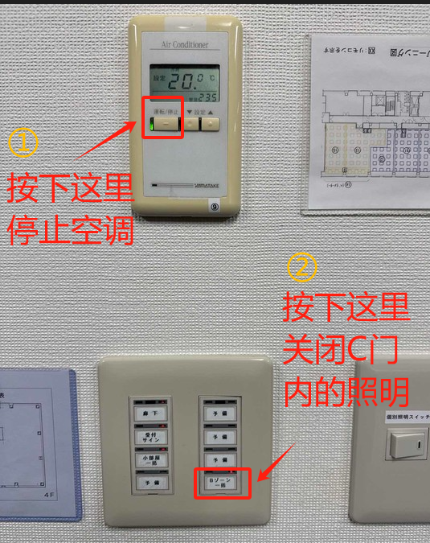
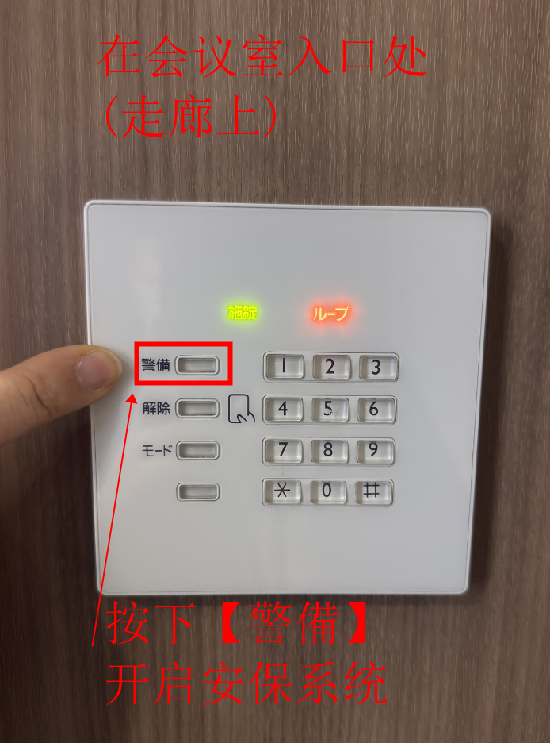
 | 会議室のチェックリスト
 | 作成日

No. | チェック内容 确认事项 | チェック
1 | A00会議室を事前に予約する。 提前预约好A00会议室。 | □
2 | 机、椅子を元の場所に戻す。➡B01、C02 （B01：日本智明専用会議室から移動したら元に戻す） 将桌椅归复原位。 ➡B01、C02 （若从日本智明专用会议室B01移动物品，需放回原处） | □
3 | 会議室内の什器や備品を動かしたら元の位置に戻す。 例：ケーブル、リモコン等 若移动会议室内物品或设备，需恢复原位。 例如：线缆、遥控器等 | □
4 | 到F门（日本智明总部）本社借白板和麦克风。 (借用时的说法请参考背面) | □
5 | F扉（日本智明本社）の備品を使用したら元の場所に戻す。 例：ホワイトボード、マーカー、マイク等 若使用F门（日本智明总部）的备品，需归还原位。 例如：白板、马克笔、麦克风等 | □
6 | カメラを使用したらB01会議室にに戻す。 使用摄像头后需归还至B01会议室。 | □
7 | 18時以降、C扉の開放、長時間開けっ放しは禁止と研修参加者に周知する。 （開放すると警報が鳴り警備室からイーテク社へ連絡が飛びます） 18点后禁止开启C门或长时间敞开，培训参与者需周知。 （若开启会触发警报，安保室将联系e-Tech公司） | □
8 | 机が汚れた場合、ティッシュペーパーで拭く。 若桌面脏污，需用纸巾擦拭。 | □
9 | 全てのゴミ持ち帰り。 带走各自产生的所有垃圾。 | □
10 | 使用した会議室の照明スイッチをOFFにする。 关闭A00的会议室照明开关。 | □
11 | C扉内側の照明スイッチ、空調スイッチをOFFにする。 关闭C门内侧的照明开关及空调开关。(操作方法请参考背面图1) | □
12 | C扉の警備を設定する。 设置C门的安保系统。(操作方法请参考背面图2) | □
 | 退室時刻：
 | 最終確認者：

備考 | ・温度設定の変更は可能ですが、受付、会議室エリア全体に影響する。 可调整温度设定，但会影响到前台及会议室整个区域。 ・冷房/送風/暖房の切替は不可。（ビル側で中央コントロールする） 不可切换制冷/送风/制热模式（由大楼中央控制系统统一管理）。

 | 借备品时的说法:
 | 先按门铃等待开门，然后说：
 | お疲れ様です。
 | XX部のXXです。
 | 日本語（にほんご）研修（けんしゅう）のため、
 | ホワイトボードとマイクをお借（か）りしてもよろしいでしょうか。
 | 本日の使用後（しようご）は本社（ほんしゃ）へ返却（へんきゃく）いたします。
 | お手数（てすう）をおかけしますが、よろしくお願（ねが）いいたします。

 | 借到后离开时，麻烦说：
 | ありがとうございます。失礼いたしました。

图1 |  | 图2

